상품제안서
[아이리버] 사운드바 스피커 IBS-700 | 상품코드: F03372

 |  |  |  |  |  |  | 02-412-0044 | www.easy1.co.kr
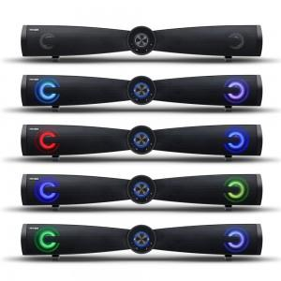

【상세/제작정보】

【인쇄/포장옵션】 | 레이저, 풀칼라 / 포장지포장

【공급단가】 | 수량 | 50~ | 100~ | 500~ | 1,000~ | 2,000~
*VAT별도 | 단가 | 23,620원 | 22,750원 | 21,870원 | 21,000원 | 20,470원

【상품 URL】 | https://dev.easy1.co.kr:443/src/goods_detail.php?gdno=3372

